06 - ug1
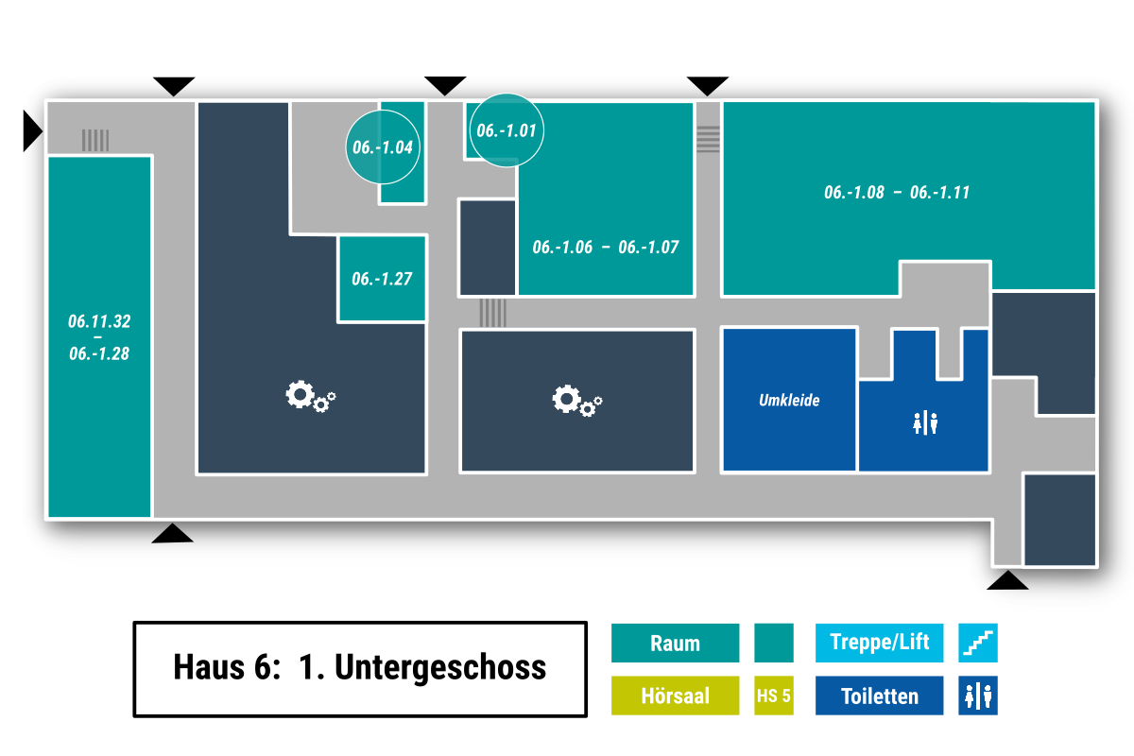

CSV-Export:
Datei -> Exportieren -> Dateityp ändern -> CSV -> Speichern unter
Dateiname Schema: cellplan_[Gebäude]-[Etage].csv
z. B. cellplan_03-00.csv
Kellergeschoss = ug
 |  |  |  |  | exit |  |  |  |  |  |  |  |  |  |  | e |  |  |  |  |  |  |  |  |  |  | exit
 |  |  |  |  | w |  |  |  |  |  |  |  |  |  |  | w |  |  |  |  |  |  |  |  |  |  | w
exit | w | w | w | w | w |  |  |  |  |  |  |  |  |  |  | w |  | 01 |  |  |  |  |  |  |  |  | w
 |  |  |  |  | w |  |  |  |  |  |  |  |  |  | 04 | w | w | w |  |  |  |  |  |  |  |  | w
 |  |  |  | 32 | w |  |  |  |  |  |  |  |  |  |  | w |  |  |  |  |  |  |  |  |  |  | w
 |  |  |  |  | w |  |  |  |  |  |  |  |  |  |  | w |  |  |  |  |  |  |  |  |  |  | w
 |  |  |  |  | w |  |  |  |  |  |  |  |  |  |  | w |  |  |  |  |  |  |  |  |  |  | w |  |  |  |  |  |  |  |  | 10
 |  |  |  | 31 | w |  |  |  |  |  |  |  |  |  | 27 | w |  |  |  |  |  |  |  |  |  |  | w |  |  |  |  |  |  |  |  | w | w | 11
 |  |  |  |  | w |  |  |  |  |  |  |  |  |  |  | w |  |  |  |  | 06 |  |  | 07 |  |  | w |  | 08 |  |  |  | 09 |  |  | w
 |  |  |  | 30 | w |  |  |  |  |  |  |  |  |  |  | w | w | w | w | w | w | w | w | w | w | w | w | w | w | w | w | w | w | w | w | w
 |  |  |  |  | w |  |  |  |  |  |  |  |  |  |  | w |  |  |  |  |  |  |  |  |  |  | w
 |  |  |  | 29 | w |  |  |  |  |  |  |  |  |  |  | w |  |  |  |  |  |  |  |  |  |  | w
 |  |  |  |  | w |  |  |  |  |  |  |  |  |  |  | w |  |  |  |  |  |  |  |  |  |  | w
 |  |  |  |  | w |  |  |  |  |  |  |  |  |  |  | w |  |  |  |  |  |  |  |  |  |  | w
 |  |  |  |  | w |  |  |  |  |  |  |  |  |  |  | w |  |  |  |  |  |  |  |  |  |  | w
 |  |  |  |  | w |  |  |  |  |  |  |  |  |  |  | w |  |  |  |  |  |  |  |  |  |  | w
 |  |  |  | 28 | w | w | w | w | w | w | w | w | w | w | w | w | w | w | w | w | w | w | w | w | w | w | w | w | w | w | w | w | w | w | w | w | w | w | w
 |  |  |  |  | w |  |  |  |  |  |  |  |  |  |  |  |  |  |  |  |  |  |  |  |  |  |  |  |  |  |  |  |  |  |  |  |  |  | w
 |  |  |  |  | exit |  |  |  |  |  |  |  |  |  |  |  |  |  |  |  |  |  |  |  |  |  |  |  |  |  |  |  |  |  |  |  |  |  | w
 |  |  |  |  |  |  |  |  |  |  |  |  |  |  |  |  |  |  |  |  |  |  |  |  |  |  |  |  |  |  |  |  |  |  |  |  |  |  | w
 |  |  |  |  |  |  |  |  |  |  |  |  |  |  |  |  |  |  |  |  |  |  |  |  |  |  |  |  |  |  |  |  |  |  |  |  |  |  | exit

05 - 3Z
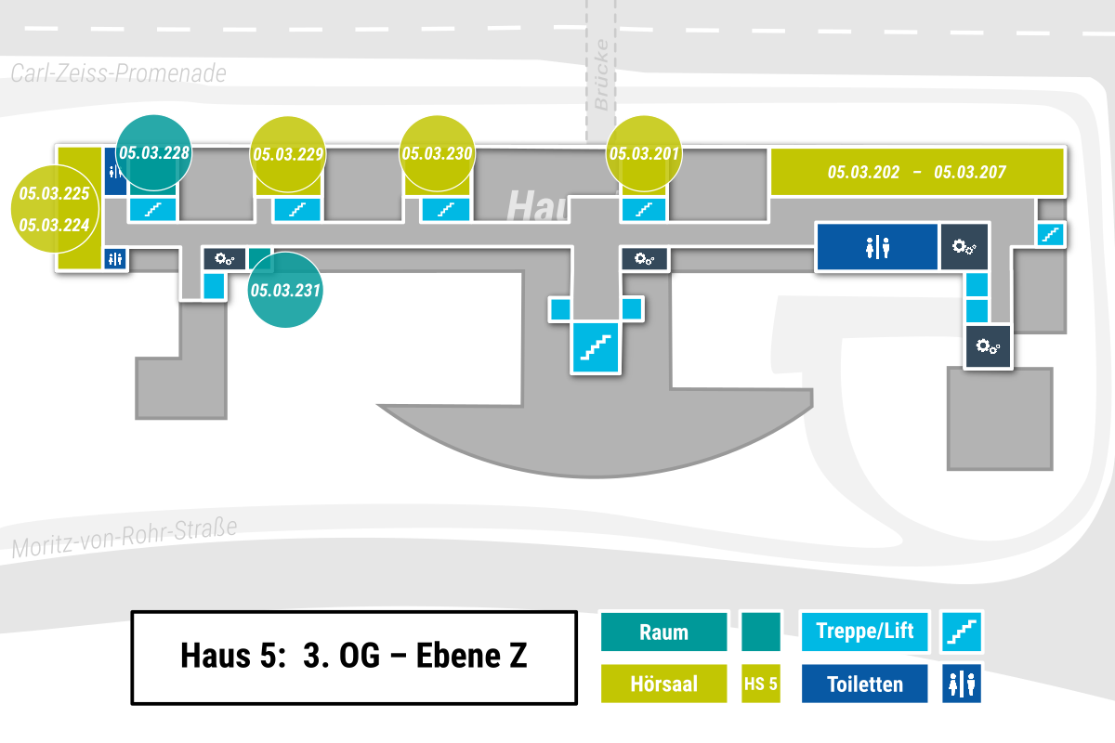

CSV-Export:
Datei -> Exportieren -> Dateityp ändern -> CSV -> Speichern unter
Dateiname Schema: cellplan_[Gebäude]-[Etage].csv
z. B. cellplan_03-00.csv
Kellergeschoss = ug

 |  | 228 |  |  |  |  |  | 229 |  |  |  |  |  | 230 |  |  |  |  |  |  |  | 201 |  |  |  |  |  | 202 |  | 203 |  | 204 |  | 205 |  |  | 206 | 207
225 | w | s |  |  |  |  | w | s |  |  |  |  | w | s |  |  |  |  |  |  | w | s |  |  |  |  |  | w | w | w | w | w | w | w | w | w | w | w
224 | w | w | w | w | w | w | w | w | w | w | w | w | w | w | w | w | w | w | w | w | w | w | w | w | w | w | w | w |  |  |  |  |  |  |  |  | w | w | s
 |  |  |  | w |  |  | 231 |  |  |  |  |  |  |  |  |  |  |  |  |  | w |  |  |  |  |  |  |  |  |  |  |  |  |  |  |  | w
 |  |  |  | w | e |  |  |  |  |  |  |  |  |  |  |  |  |  |  |  | w |  |  |  |  |  |  |  |  |  |  |  |  |  |  | e | w
 |  |  |  |  |  |  |  |  |  |  |  |  |  |  |  |  |  |  | e | w | w | e |  |  |  |  |  |  |  |  |  |  |  |  |  | s | w
 |  |  |  |  |  |  |  |  |  |  |  |  |  |  |  |  |  |  |  | s

05 - 03
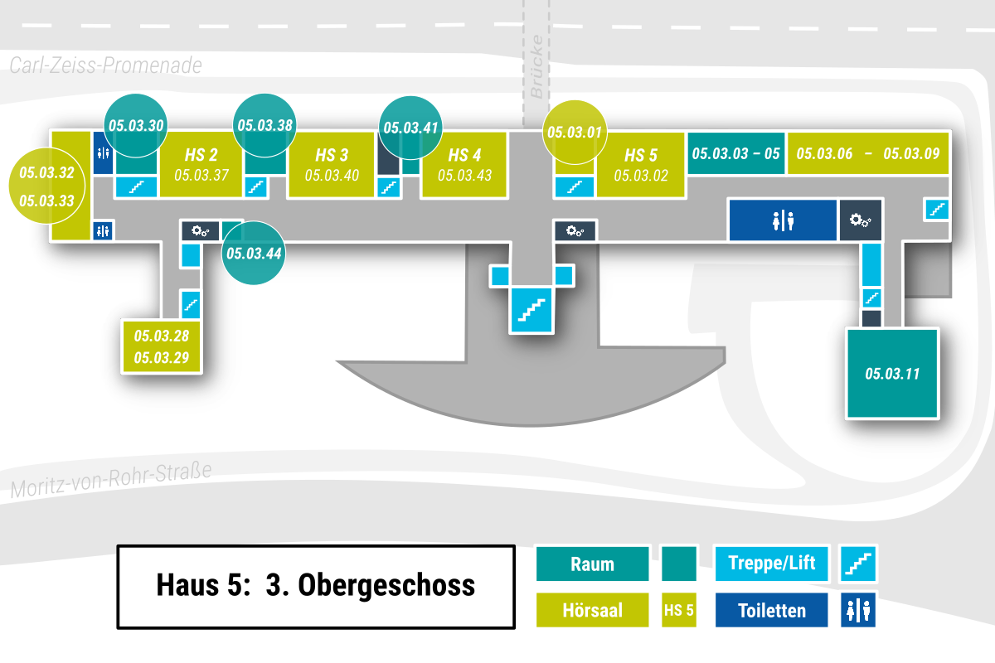

CSV-Export:
Datei -> Exportieren -> Dateityp ändern -> CSV -> Speichern unter
Dateiname Schema: cellplan_[Gebäude]-[Etage].csv
z. B. cellplan_03-00.csv
Kellergeschoss = ug

 |  |  | 30 |  |  |  |  |  | 38 |  |  |  |  |  | 41 |  |  |  |  |  |  |  | 01 |  |  |  |  |  | 03 |  | 05 |  | 06 | 07 |  |  | 08 | 09
33 | w | s | w |  |  | 37 |  | s | w |  |  | 40 |  | s | w |  |  | 43 |  |  | w | s | w |  |  | 02 |  | w | w | w | w | w | w | w | w | w | w | w | w
32 | w | w | w | w | w | w | w | w | w | w | w | w | w | w | w | w | w | w | w | w | w | w | w | w | w | w | w | w |  |  |  |  |  |  |  |  | w | w | s
 |  |  |  | w |  |  | 44 |  |  |  |  |  |  |  |  |  |  |  |  |  | w |  |  |  |  |  |  |  |  |  |  |  |  |  |  |  | w
 |  |  |  | w | e |  |  |  |  |  |  |  |  |  |  |  |  |  |  |  | w |  |  |  |  |  |  |  |  |  |  |  |  |  |  | e | w
 |  |  |  | w |  |  |  |  |  |  |  |  |  |  |  |  |  |  | e | w | w | e |  |  |  |  |  |  |  |  |  |  |  |  |  |  | w
 |  |  |  | w | s |  |  |  |  |  |  |  |  |  |  |  |  |  |  | s |  |  |  |  |  |  |  |  |  |  |  |  |  |  |  | s | w
 |  |  |  | w |  |  |  |  |  |  |  |  |  |  |  |  |  |  |  |  |  |  |  |  |  |  |  |  |  |  |  |  |  |  |  |  | w
 |  |  | 29 | w | 28 |  |  |  |  |  |  |  |  |  |  |  |  |  |  |  |  |  |  |  |  |  |  |  |  |  |  |  |  |  |  |  | 11

05 - 02
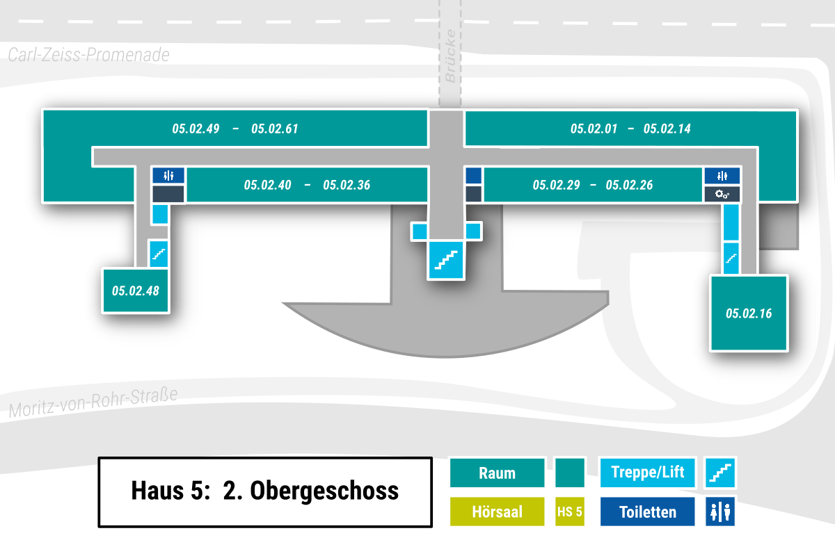

CSV-Export:
Datei -> Exportieren -> Dateityp ändern -> CSV -> Speichern unter
Dateiname Schema: cellplan_[Gebäude]-[Etage].csv
z. B. cellplan_03-00.csv
Kellergeschoss = ug

 | 51 |  | 52 |  |  | 53 |  | 54 |  | 55 |  | 56 | 57 | 58 | 59 | 60 |  | 61 |  |  | 01 | 02 | 03 | 04 | 05 | 06 |  | 07 | 08 |  | 09 | 10 | 11 |  |  | 12
50 | w | w | w | w | w | w | w | w | w | w | w | w | w | w | w | w | w | w | w | w | w | w | w | w | w | w | w | w | w | w | w | w | w | w | w | w | 13
 | 49 |  | w |  |  |  |  | 40 |  | 39 |  |  |  | 38 |  | 37 |  | 36 |  | w |  |  | 29 |  | 28 |  |  | 27 |  |  | 26 |  |  |  |  | w | 14
 |  |  | w |  |  |  |  |  |  |  |  |  |  |  |  |  |  |  |  | w |  |  |  |  |  |  |  |  |  |  |  |  |  |  |  | w
 |  |  | w | e |  |  |  |  |  |  |  |  |  |  |  |  |  |  |  | w |  |  |  |  |  |  |  |  |  |  |  |  |  |  | e | w
 |  |  | w | w |  |  |  |  |  |  |  |  |  |  |  |  |  | e | w | w | e |  |  |  |  |  |  |  |  |  |  |  |  |  |  | w
 |  |  | w | s |  |  |  |  |  |  |  |  |  |  |  |  |  |  | s |  |  |  |  |  |  |  |  |  |  |  |  |  |  |  | s | w
 |  |  | w |  |  |  |  |  |  |  |  |  |  |  |  |  |  |  |  |  |  |  |  |  |  |  |  |  |  |  |  |  |  |  |  | w
 |  |  | 48 |  |  |  |  |  |  |  |  |  |  |  |  |  |  |  |  |  |  |  |  |  |  |  |  |  |  |  |  |  |  |  |  | 16

05 - 01
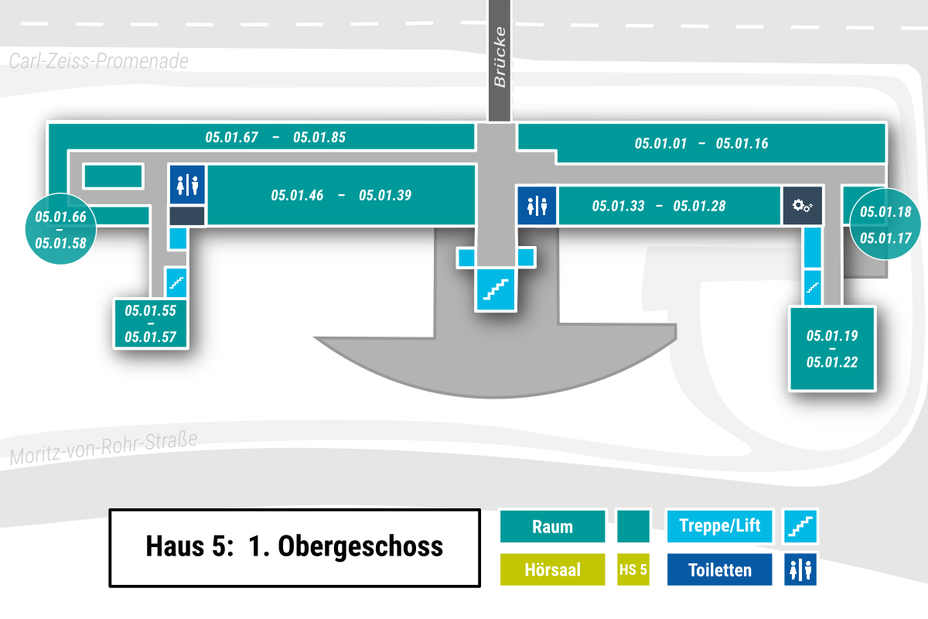

CSV-Export:
Datei -> Exportieren -> Dateityp ändern -> CSV -> Speichern unter
Dateiname Schema: cellplan_[Gebäude]-[Etage].csv
z. B. cellplan_03-00.csv
Kellergeschoss = ug

 | 67 | 68 | 69 | 70 | 71 | 72 | 73 | 74 | 75 | 76 | 77 | 78 | 79 | 80 | 81 | 82 | 83 | 84 |  | 85 |  | w |  | 01
66 | w | w | w | w | w | w | w | w | w | w | w | w | w | w | w | w | w | w | w | w | w | w |  |  | 02 | 03 | 04 | 05 | 06 | 07 | 08 | 09 | 10 | 11 | 12 | 13 | 14 |  | 15 | 16
65 | w | 59 |  | 58 | w |  |  | 46 | 45 |  | 44 |  | 43 |  |  | 42 |  |  |  |  | w | w | w | w | w | w | w | w | w | w | w | w | w | w | w | w | w | w | w | w
64 | w | w | w | w | w |  |  |  |  |  |  |  |  |  |  |  |  |  |  | 40 | w |  |  |  | 33 |  |  | 32 |  | 31 |  | 30 |  | 29 | 28 |  |  | w | 18 | 17
 | 63 | 62 | 61 | 60 | w |  |  |  |  |  |  |  |  |  |  |  |  |  |  | 39 | w |  |  |  |  |  |  |  |  |  |  |  |  |  |  |  |  | w
 |  |  |  |  | w | e |  |  |  |  |  |  |  |  |  |  |  |  |  |  | w |  |  |  |  |  |  |  |  |  |  |  |  |  |  |  | e | w
 |  |  |  |  | w | w |  |  |  |  |  |  |  |  |  |  |  |  |  | e | w | w | e |  |  |  |  |  |  |  |  |  |  |  |  |  |  | w
 |  |  |  |  | w | s |  |  |  |  |  |  |  |  |  |  |  |  |  |  | s |  |  |  |  |  |  |  |  |  |  |  |  |  |  |  | s | w
 |  |  |  |  | w |  |  |  |  |  |  |  |  |  |  |  |  |  |  |  |  |  |  |  |  |  |  |  |  |  |  |  |  |  |  |  |  | w
 |  |  |  | 57 | w | 55 |  |  |  |  |  |  |  |  |  |  |  |  |  |  |  |  |  |  |  |  |  |  |  |  |  |  |  |  |  |  | 22 | w | 19
 |  |  |  |  | w | 56 |  |  |  |  |  |  |  |  |  |  |  |  |  |  |  |  |  |  |  |  |  |  |  |  |  |  |  |  |  |  | 21 | w | 20

05 - 00
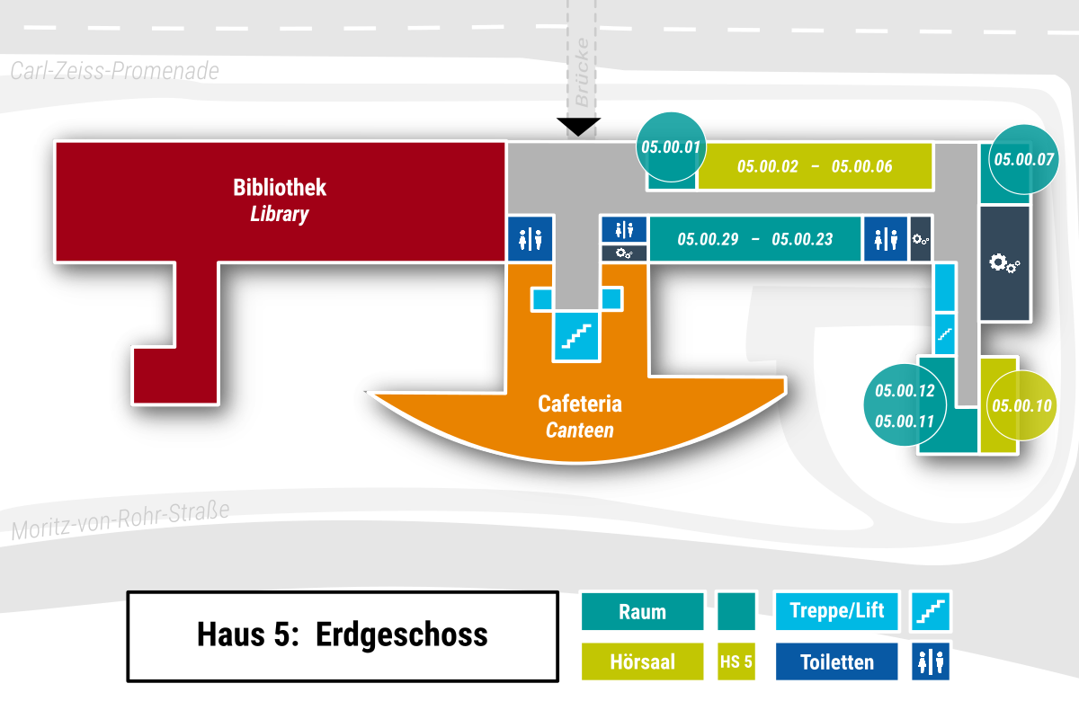

CSV-Export:
Datei -> Exportieren -> Dateityp ändern -> CSV -> Speichern unter
Dateiname Schema: cellplan_[Gebäude]-[Etage].csv
z. B. cellplan_03-00.csv
Kellergeschoss = ug

 |  |  |  | exit
 |  |  |  | w
 |  |  |  | w |  |  |  | 01 |  | 02 |  | 03 |  | 04 |  | 05 |  | 06 |  | w | 07
 | w | w | w | w | w | w | w | w | w | w | w | w | w | w | w | w | w | w | w | w
 |  |  | w |  |  |  | 29 |  | 28 | 27 | 26 | 25 | 24 | 23 |  |  |  |  |  | w
 |  |  | w |  |  |  |  |  |  |  |  |  |  |  |  |  |  |  |  | w
e |  |  | w |  |  |  |  |  |  |  |  |  |  |  |  |  |  |  | e | w
 |  | e | w | w | e |  |  |  |  |  |  |  |  |  |  |  |  |  | w | w
s |  |  | s |  |  |  |  |  |  |  |  |  |  |  |  |  |  |  | s | w
 |  |  |  |  |  |  |  |  |  |  |  |  |  |  |  |  |  |  |  | w
 |  |  |  |  |  |  |  |  |  |  |  |  |  |  |  |  |  |  |  | w | 10
 |  |  |  |  |  |  |  |  |  |  |  |  |  |  |  |  |  |  | 12 | w
 |  |  |  |  |  |  |  |  |  |  |  |  |  |  |  |  |  |  |  | 11

05 - ug1
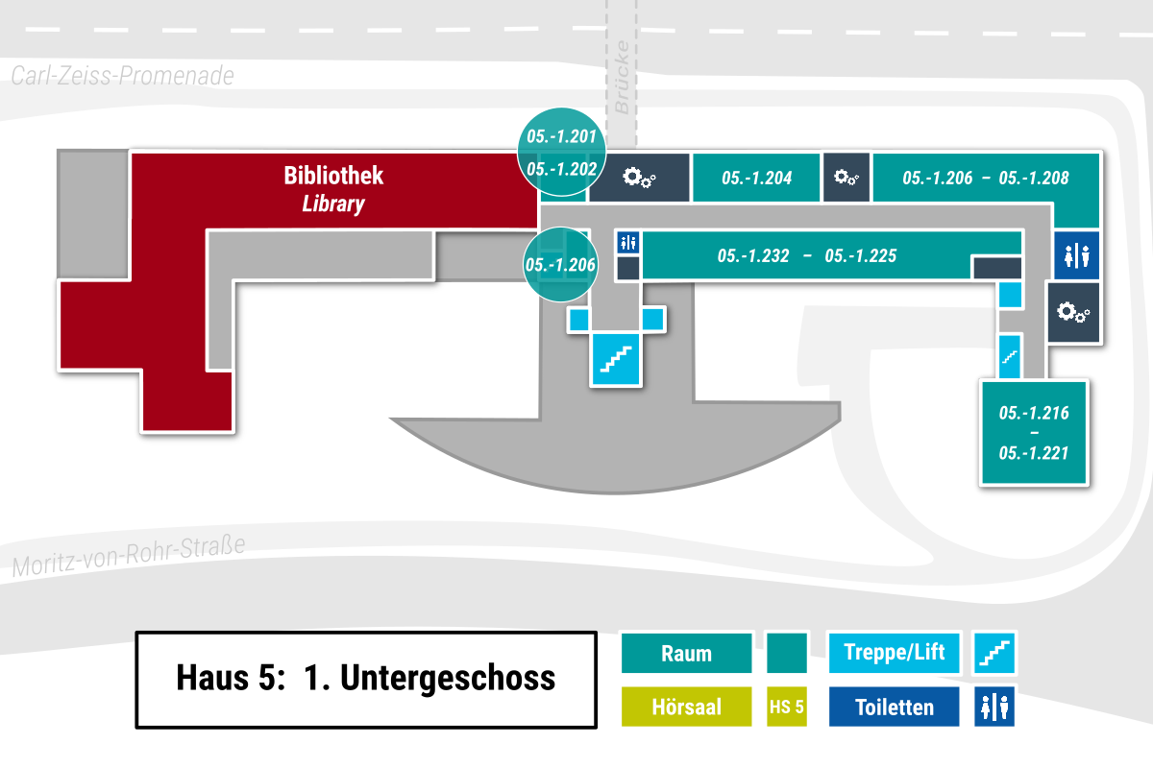

CSV-Export:
Datei -> Exportieren -> Dateityp ändern -> CSV -> Speichern unter
Dateiname Schema: cellplan_[Gebäude]-[Etage].csv
z. B. cellplan_03-00.csv
Kellergeschoss = ug

201 | 202 |  |  |  |  |  |  | 204 |  |  |  |  | 206 |  | 207 |  |  |  | 208
w | w | w | w | w | w | w | w | w | w | w | w | w | w | w | w | w | w | w | w
w | 206 | w |  |  | 232 |  | 231 | 230 |  | 229 | 228 |  |  | 226 |  | 225 |  |  | w
 |  | w |  |  |  |  |  |  |  |  |  |  |  |  |  |  |  |  | w
 |  | w |  |  |  |  |  |  |  |  |  |  |  |  |  |  |  | e | w
 | e | w | w | e |  |  |  |  |  |  |  |  |  |  |  |  |  |  | w
 |  | s |  |  |  |  |  |  |  |  |  |  |  |  |  |  |  | s | w
 |  |  |  |  |  |  |  |  |  |  |  |  |  |  |  |  |  |  | w
 |  |  |  |  |  |  |  |  |  |  |  |  |  |  |  |  |  | 221 | w | 216
 |  |  |  |  |  |  |  |  |  |  |  |  |  |  |  |  |  | 220 | w | 217
 |  |  |  |  |  |  |  |  |  |  |  |  |  |  |  |  |  |  | w | 218
 |  |  |  |  |  |  |  |  |  |  |  |  |  |  |  |  |  |  | 219

05 - ug2
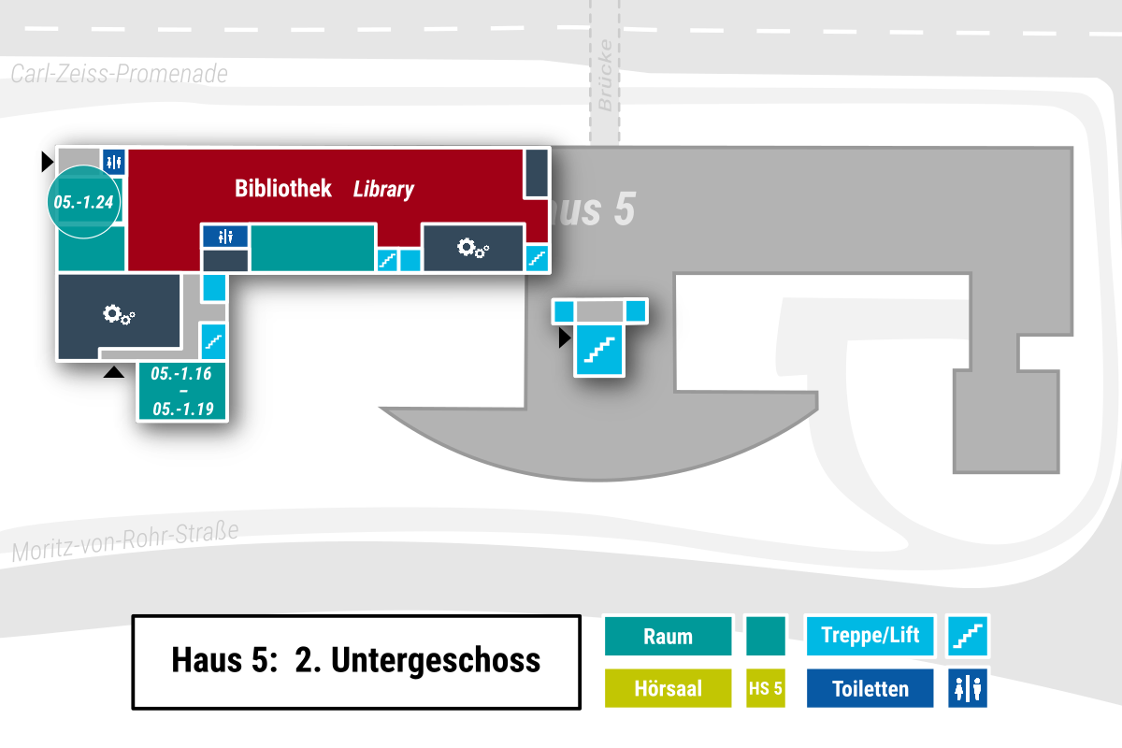

CSV-Export:
Datei -> Exportieren -> Dateityp ändern -> CSV -> Speichern unter
Dateiname Schema: cellplan_[Gebäude]-[Etage].csv
z. B. cellplan_03-00.csv
Kellergeschoss = ug

 |  |  | w | e
 |  |  | w | w | e | w | w | e
 |  |  | w | s | exit | s
w | w | w | w
exit

04 - 03
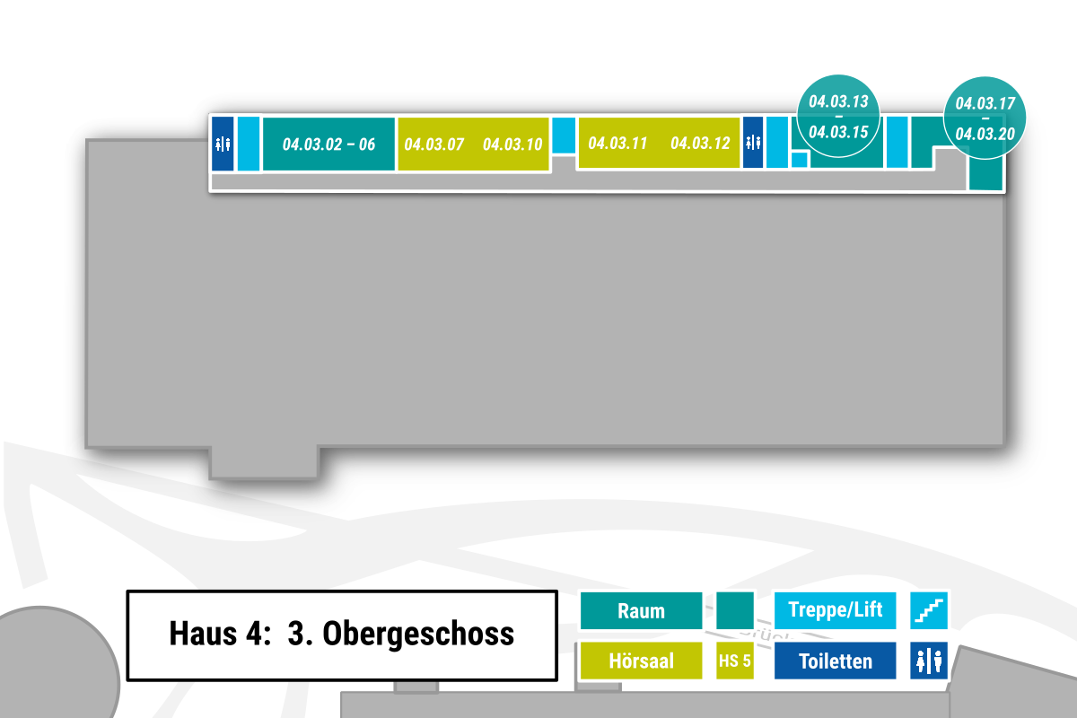

CSV-Export:
Datei -> Exportieren -> Dateityp ändern -> CSV -> Speichern unter
Dateiname Schema: cellplan_[Gebäude]-[Etage].csv
z. B. cellplan_03-00.csv
Kellergeschoss = ug

 |  |  |  |  |  |  |  |  |  |  |  |  | s |  |  |  |  |  |  |  |  |  |  |  |  |  |  |  | 17 | 19
s | 02 | 03 | 04 | 05 | 06 |  |  | 07 |  |  | 10 |  | w |  |  | 11 |  |  | 12 |  |  | s | e | 13 | 14 | 15 | s |  | w | w
w | w | w | w | w | w | w | w | w | w | w | w | w | w | w | w | w | w | w | w | w | w | w | w | w | w | w | w | w | w | 20

04 - 02
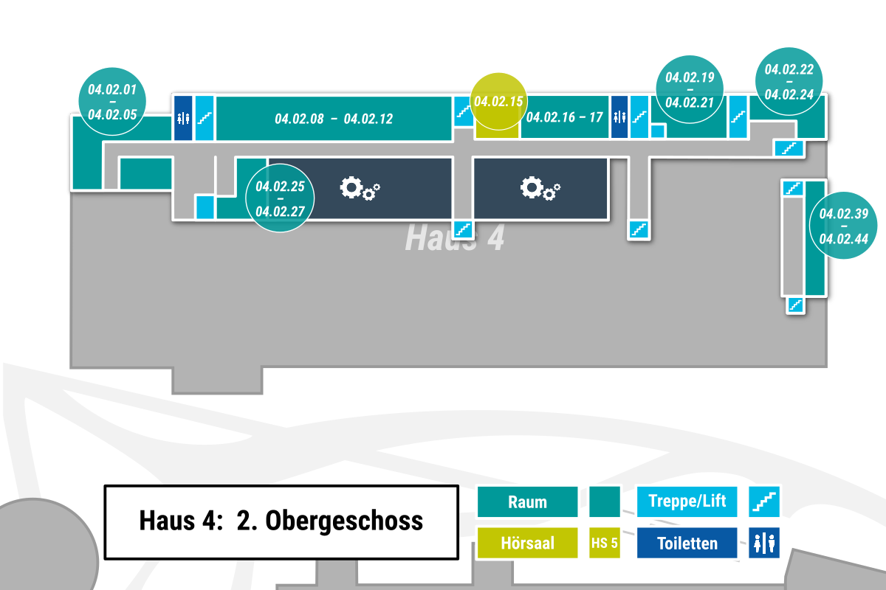

CSV-Export:
Datei -> Exportieren -> Dateityp ändern -> CSV -> Speichern unter
Dateiname Schema: cellplan_[Gebäude]-[Etage].csv
z. B. cellplan_03-00.csv
Kellergeschoss = ug

 |  |  |  |  |  |  |  |  |  |  |  |  |  |  |  |  |  |  | s |  |  |  |  |  |  |  |  |  |  |  |  |  |  | 22 | 23
 | 03 | 04 | 05 |  |  | s |  |  | 08 | 09 | 10 |  |  | 11 |  | 12 |  |  | w |  | 15 |  | 16 |  | 17 |  |  | s | e | 19 | 20 | 21 | s | w | w | w | 24
02 | w | w | w | w | w | w | w | w | w | w | w | w | w | w | w | w | w | w | w | w | w | w | w | w | w | w | w | w | w | w | w | w | w | w | w | s
01 | w |  |  |  | w |  | w | 25 |  |  |  |  |  |  |  |  |  |  | w |  |  |  |  |  |  |  |  | w
 |  |  |  |  | w |  | w | 26 |  |  |  |  |  |  |  |  |  |  | w |  |  |  |  |  |  |  |  | w |  |  |  |  |  |  |  | s | 39
 |  |  |  |  | w | e | 27 |  |  |  |  |  |  |  |  |  |  |  | w |  |  |  |  |  |  |  |  | w |  |  |  |  |  |  |  | w | 40
 |  |  |  |  |  |  |  |  |  |  |  |  |  |  |  |  |  |  | s |  |  |  |  |  |  |  |  | s |  |  |  |  |  |  |  | w | 41
 |  |  |  |  |  |  |  |  |  |  |  |  |  |  |  |  |  |  |  |  |  |  |  |  |  |  |  |  |  |  |  |  |  |  |  | w | 42
 |  |  |  |  |  |  |  |  |  |  |  |  |  |  |  |  |  |  |  |  |  |  |  |  |  |  |  |  |  |  |  |  |  |  |  | w | 43
 |  |  |  |  |  |  |  |  |  |  |  |  |  |  |  |  |  |  |  |  |  |  |  |  |  |  |  |  |  |  |  |  |  |  |  | w | 44
 |  |  |  |  |  |  |  |  |  |  |  |  |  |  |  |  |  |  |  |  |  |  |  |  |  |  |  |  |  |  |  |  |  |  |  | s

04 - 01
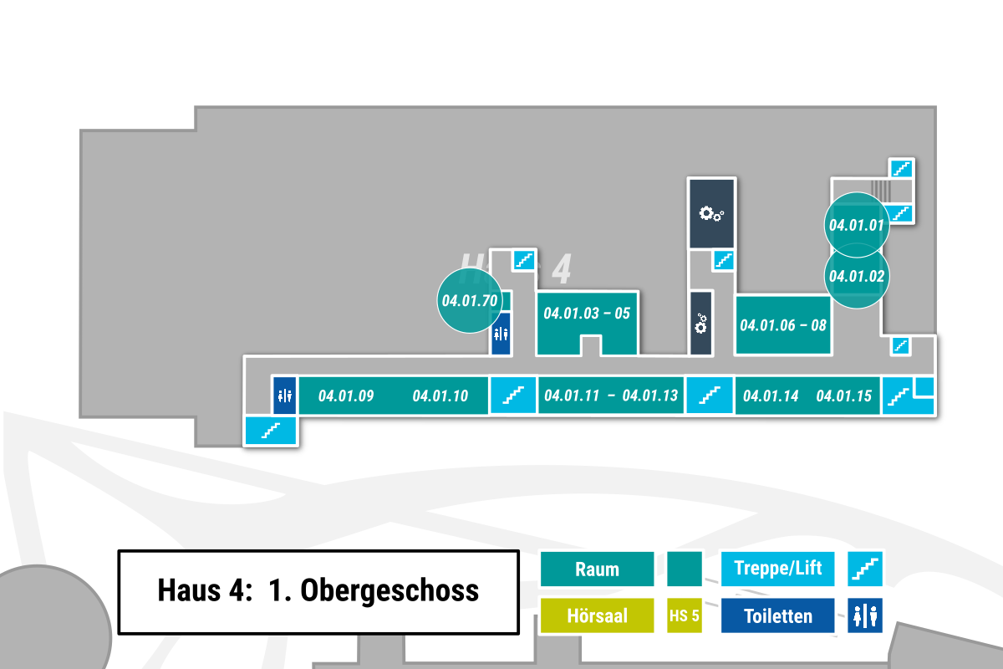

CSV-Export:
Datei -> Exportieren -> Dateityp ändern -> CSV -> Speichern unter
Dateiname Schema: cellplan_[Gebäude]-[Etage].csv
z. B. cellplan_03-00.csv
Kellergeschoss = ug

 |  |  |  |  |  |  |  |  |  |  |  |  |  |  |  |  |  |  |  |  |  |  |  |  |  |  |  |  | s
 |  |  |  |  |  |  |  |  |  |  |  |  |  |  |  |  |  |  |  |  |  |  |  |  |  |  | w | w | w
 |  |  |  |  |  |  |  |  |  |  |  |  |  |  |  |  |  |  |  |  |  |  |  |  |  |  | 01 |  | s

 |  |  |  |  |  |  |  |  |  |  | w | s |  |  |  |  |  |  |  |  | s
 |  |  |  |  |  |  |  |  |  |  | w | w |  |  |  |  |  |  |  |  | w |  |  |  |  |  | 02
 |  |  |  |  |  |  |  |  |  |  | 70 | w |  |  |  |  |  |  |  |  | w |  |  |  |  |  | w
 |  |  |  |  |  |  |  |  |  |  |  | w |  |  | 04 |  |  |  |  |  | w |  |  |  |  |  | w
 |  |  |  |  |  |  |  |  |  |  |  | w |  | 03 | w | 05 |  |  |  |  | w |  | 06 |  | 08 |  | w |  | s
w | w | w | w | w | w | w | w | w | w | w | w | w | w | w | w | w | w | w | w | w | w | w | w | w | w | w | w | w | w | w
w |  |  | 09 |  |  |  |  | 10 |  |  |  | s |  | 11 |  | 12 |  | 13 |  |  | s |  | 14 |  |  | 15 |  |  | w | e
w |  |  |  |  |  |  |  |  |  |  |  |  |  |  |  |  |  |  |  |  |  |  |  |  |  |  |  |  | w | s
s

04 - 00
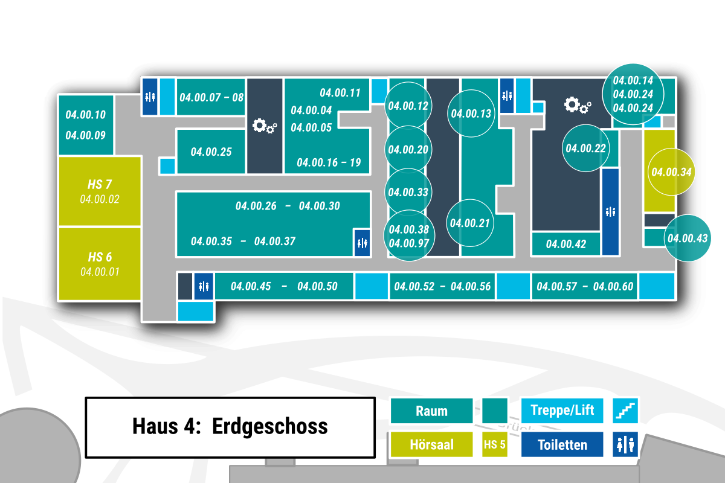

CSV-Export:
Datei -> Exportieren -> Dateityp ändern -> CSV -> Speichern unter
Dateiname Schema: cellplan_[Gebäude]-[Etage].csv
z. B. cellplan_03-00.csv
Kellergeschoss = ug
 |  |  |  |  | exit |  |  |  |  |  |  |  |  |  |  |  |  | exit |  |  |  |  |  |  |  |  | exit
 |  |  |  |  | w |  |  |  |  |  |  |  |  |  |  |  |  | s |  |  |  |  |  |  |  |  | w |  |  |  |  |  |  | 25
 | 10 | w |  |  | s |  | 07 | 08 |  |  |  |  |  |  | 04 | 11 |  | w | 12 |  |  |  |  |  |  |  | s | e |  |  |  |  |  | 24
 |  | w |  |  | w | w | w | w | w |  |  |  |  | 05 | w | w | w | w |  |  |  |  |  |  | 13 | w | w | w |  |  |  |  |  | 14 | s | w
09 | w | w | w | w | w |  |  |  |  |  |  |  |  |  |  |  |  | w |  |  |  |  |  |  |  |  | w |  |  |  |  |  |  | w
 |  |  |  | w | w | w | 15 |  |  |  |  |  |  |  |  |  | 19 | w | 20 |  |  |  |  |  |  |  | w |  |  |  |  |  | 22 | w
 |  |  |  | w | e |  | w |  |  |  |  |  | 16 | 17 |  |  | 18 | w |  |  |  |  |  |  |  |  | w |  |  |  |  |  |  | w | 34
 |  |  | 02 | w | w | w | w | w | w | w | w | w | w | w | w | w | w | w |  |  |  |  |  |  |  |  | w |  |  |  |  |  |  | w
 |  |  |  | w |  |  | 26 | 27 |  | 28 |  |  |  | 29 |  |  |  | w | 33 |  |  |  |  | 21 | w | w | w |  |  |  |  |  |  | w
 |  |  |  | w |  |  |  |  |  |  |  |  |  |  | 31 | 30 | w | w |  |  |  |  |  |  |  |  | w |  |  |  |  |  |  | w
 |  |  |  | w | w | 35 |  |  |  |  |  |  |  |  |  |  |  | w | 97 |  |  |  |  |  |  |  | w |  |  |  |  |  |  | w | 43
 |  |  |  | w |  |  |  |  | 36 |  |  | 37 |  |  |  |  |  | w |  | 38 |  |  |  |  |  |  | w |  |  | 42 |  |  |  | w
 |  |  | 01 | w | w | w | w | w | w | w | w | w | w | w | w | w | w | w | w | w | w | w | w | w | w | w | w | w | w | w | w | w | w | w | w | w | exit
 |  |  |  | w |  |  |  |  | 45 | 46 | 47 | 48 | 49 |  | 50 |  |  | s |  | 52 | 53 | 54 | 55 | 56 |  |  | s | 57 | 58 | 59 | 60 |  | 61 |  | w | e
 |  |  |  | w |  |  |  |  |  |  |  |  |  |  |  |  |  |  |  |  |  |  |  |  |  |  |  |  |  |  |  |  |  |  | w | s
 |  |  |  | w | w | s

04 - ug1
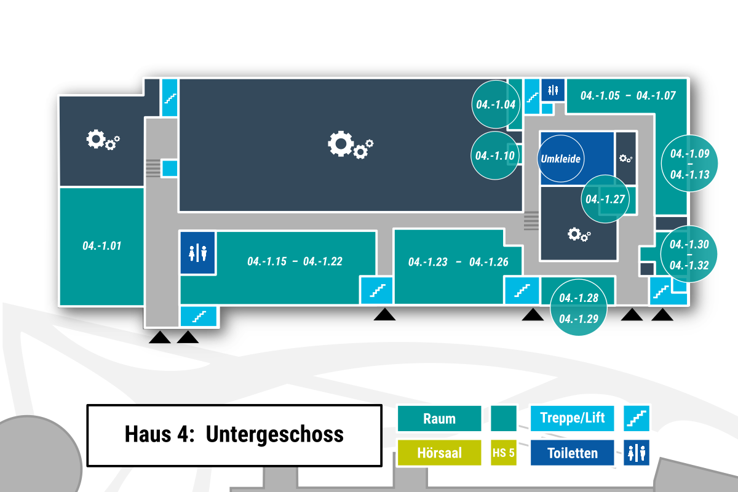

CSV-Export:
Datei -> Exportieren -> Dateityp ändern -> CSV -> Speichern unter
Dateiname Schema: cellplan_[Gebäude]-[Etage].csv
z. B. cellplan_03-00.csv
Kellergeschoss = ug

 |  | s |  |  |  |  |  |  |  |  |  |  |  |  |  |  |  |  |  |  |  |  |  | s | e |  | 05 | 06 |  | 07
 |  | w |  |  |  |  |  |  |  |  |  |  |  |  |  |  |  |  |  |  |  |  | 04 | w | w | w | w | w | w | w | w | 09
 | w | w |  |  |  |  |  |  |  |  |  |  |  |  |  |  |  |  |  |  |  |  |  | w |  |  |  |  |  |  | w | 11
 | w | w |  |  |  |  |  |  |  |  |  |  |  |  |  |  |  |  |  |  |  |  | 10 | w |  |  |  |  |  |  | w
 | w | e |  |  |  |  |  |  |  |  |  |  |  |  |  |  |  |  |  |  |  |  |  | w |  |  |  |  |  |  | w | 12
 | w | w |  |  |  |  |  |  |  |  |  |  |  |  |  |  |  |  |  |  |  |  |  | w |  |  |  |  |  |  | w | 13
 | w |  |  |  |  |  |  |  |  |  |  |  |  |  |  |  |  |  |  |  |  |  |  | w |  |  |  |  |  | 27 | w
 | w | w | w | w | w | w | w | w | w | w | w | w | w | w | w | w | w | w | w | w | w | w | w | w |  |  |  |  |  | w | w
 | w |  |  |  |  | 15 | 16 |  |  | 17 |  | 18 |  |  | w |  |  |  | 23 | 25 |  | 24 | w | w |  |  |  |  |  | w | w | 31
 | w |  |  |  |  |  |  |  |  |  |  |  |  | 21 | w |  |  |  |  |  |  |  |  | w |  |  |  |  |  | w | 30
01 | w |  |  |  |  |  |  |  |  |  |  |  | 19 | 22 | w |  |  |  |  |  |  |  | 26 | w | w | w | w | w | w | w |  | 32
 | w |  |  |  |  |  |  |  |  |  |  |  |  |  | s |  |  |  |  |  |  |  |  | s |  | 28 |  | 29 |  | w | w | w | e
 | w |  |  |  |  |  |  |  |  |  |  |  |  |  | w |  |  |  |  |  |  |  |  | w |  |  |  |  |  | w |  | w | s
 | w | w | s |  |  |  |  |  |  |  |  |  |  |  | exit |  |  |  |  |  |  |  |  | exit |  |  |  |  |  | exit |  | exit
 | exit |  | exit

03_02_01 - 04
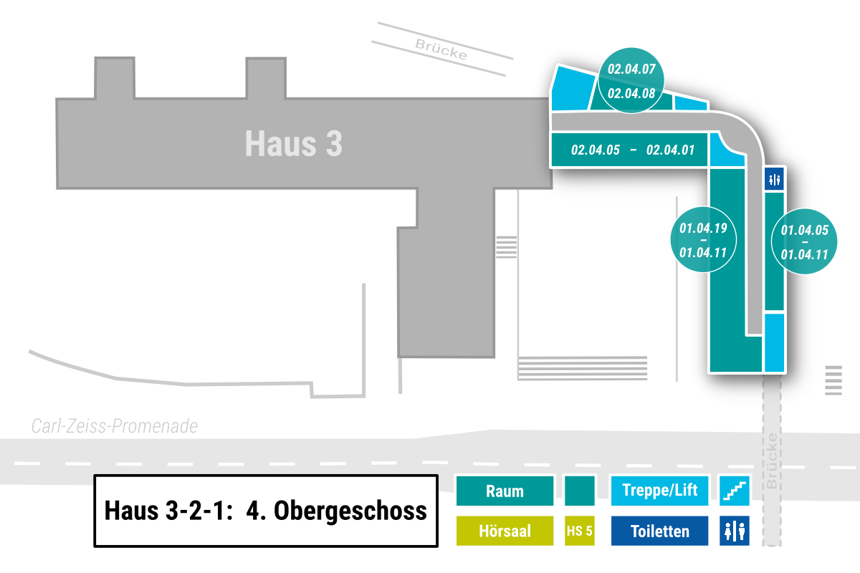

CSV-Export:
Datei -> Exportieren -> Dateityp ändern --> CSV -> Speichern unter
Dateiname Schema: cellplan_[Gebäude]-[Etage].csv
z. B. cellplan_03-00.csv
Kellergeschoss = ug
s
w |  |  | 07 | 08 |  |  | e
w | w | w | w | w | w | w | w | w | w
 |  | 05 | 04 | 03 | 02 | 01 |  | w | w | w
 |  |  |  |  |  |  |  | s |  | w
 |  |  |  |  |  |  |  |  |  | w
 |  |  |  |  |  |  |  |  | 19 | w | 05
Speziell für Haus 3-2-1:
Jedes Haus muss separat exportiert werden. Dafür vor dem Export temporär die Zellen des anderen Hauses löschen.
 |  |  |  |  |  |  |  |  |  | w | 06
 |  |  |  |  |  |  |  |  | 18 | w | 07
 |  |  |  |  |  |  |  |  | 17 | w | 08
 |  |  |  |  |  |  |  |  | 16 | w | 09
 |  |  |  |  |  |  |  |  | 15 | w | 10
 |  |  |  |  |  |  |  |  | 14 | w | 11
 |  |  |  |  |  |  |  |  |  | w | s
 |  |  |  |  |  |  |  |  | 13 | 12

03_02_01 - 03
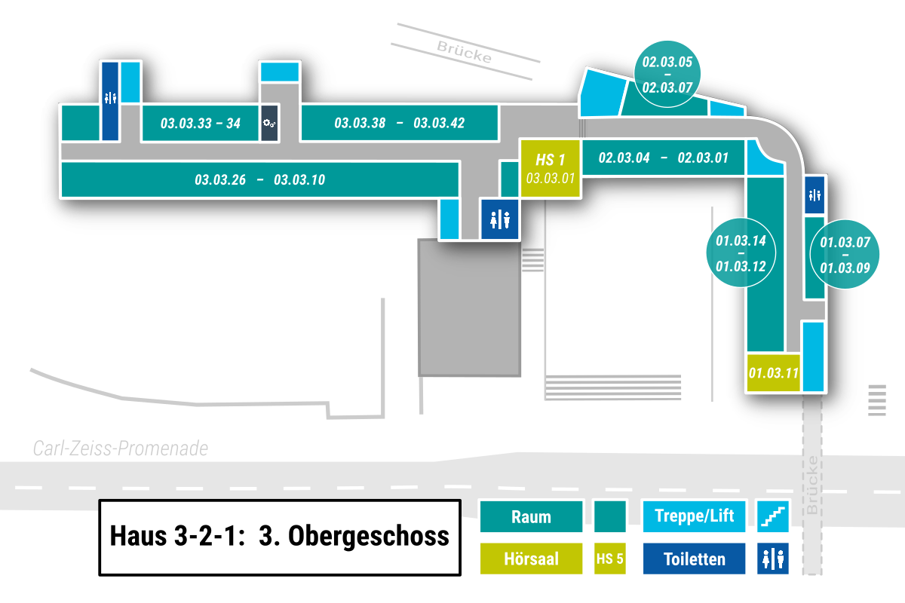

CSV-Export:
Datei -> Exportieren -> Dateityp ändern --> CSV -> Speichern unter
Dateiname Schema: cellplan_[Gebäude]-[Etage].csv
z. B. cellplan_03-00.csv
Kellergeschoss = ug
 |  |  | w |  |  |  |  |  |  | s | e
 |  |  | s |  |  |  |  |  |  | w | w |  |  |  |  |  |  |  |  |  |  |  |  |  |  | s
 |  |  | w |  |  |  |  |  |  |  | w |  |  |  |  |  |  |  |  |  |  |  |  |  |  | w |  | 05 | 06 |  | 07 |  | e
25 | 26 |  | w |  |  | 33 |  | 34 |  |  | w |  | 38 | 39 | 40 | 41 |  |  | 42 |  |  | w | w | w | w | w | w | w | w | w | w | w | w | w | w
w | w | w | w | w | w | w | w | w | w | w | w | w | w | w | w | w | w | w | w | w | w | w |  | 01 |  |  | 04 | 03 |  |  | 02 | 01 |  | w | w | w
23 | 22 |  | 21 | 20 | 19 | 18 | 17 | 16 | 15 | 14 | 13 |  | 12 | 11 |  |  |  | 10 |  | w |  |  |  |  |  |  |  |  |  |  |  |  |  | s |  | w
24 |  |  |  |  |  |  |  |  |  |  |  |  |  |  |  |  |  |  |  | w | w | 02 |  |  |  |  |  |  |  |  |  |  |  |  |  | w
 |  |  |  |  |  |  |  |  |  |  |  |  |  |  |  |  |  |  | s | w |  |  |  |  |  |  |  |  |  |  |  |  |  |  | 14 | w
Speziell für Haus 3-2-1:
Jedes Haus muss separat exportiert werden. Dafür vor dem Export temporär die Zellen der jeweils anderen beiden Häuser löschen.
 |  |  |  |  |  |  |  |  |  |  |  |  |  |  |  |  |  |  | e | w |  |  |  |  |  |  |  |  |  |  |  |  |  |  |  | w
 |  |  |  |  |  |  |  |  |  |  |  |  |  |  |  |  |  |  |  |  |  |  |  |  |  |  |  |  |  |  |  |  |  |  |  | w | 07
 |  |  |  |  |  |  |  |  |  |  |  |  |  |  |  |  |  |  |  |  |  |  |  |  |  |  |  |  |  |  |  |  |  |  | 13 | w | 08
 |  |  |  |  |  |  |  |  |  |  |  |  |  |  |  |  |  |  |  |  |  |  |  |  |  |  |  |  |  |  |  |  |  |  |  | w | 09
 |  |  |  |  |  |  |  |  |  |  |  |  |  |  |  |  |  |  |  |  |  |  |  |  |  |  |  |  |  |  |  |  |  |  |  | w
 |  |  |  |  |  |  |  |  |  |  |  |  |  |  |  |  |  |  |  |  |  |  |  |  |  |  |  |  |  |  |  |  |  |  | 12 | w | w
 |  |  |  |  |  |  |  |  |  |  |  |  |  |  |  |  |  |  |  |  |  |  |  |  |  |  |  |  |  |  |  |  |  |  |  | w | s
 |  |  |  |  |  |  |  |  |  |  |  |  |  |  |  |  |  |  |  |  |  |  |  |  |  |  |  |  |  |  |  |  |  |  |  | 11

03_02_01 - 02
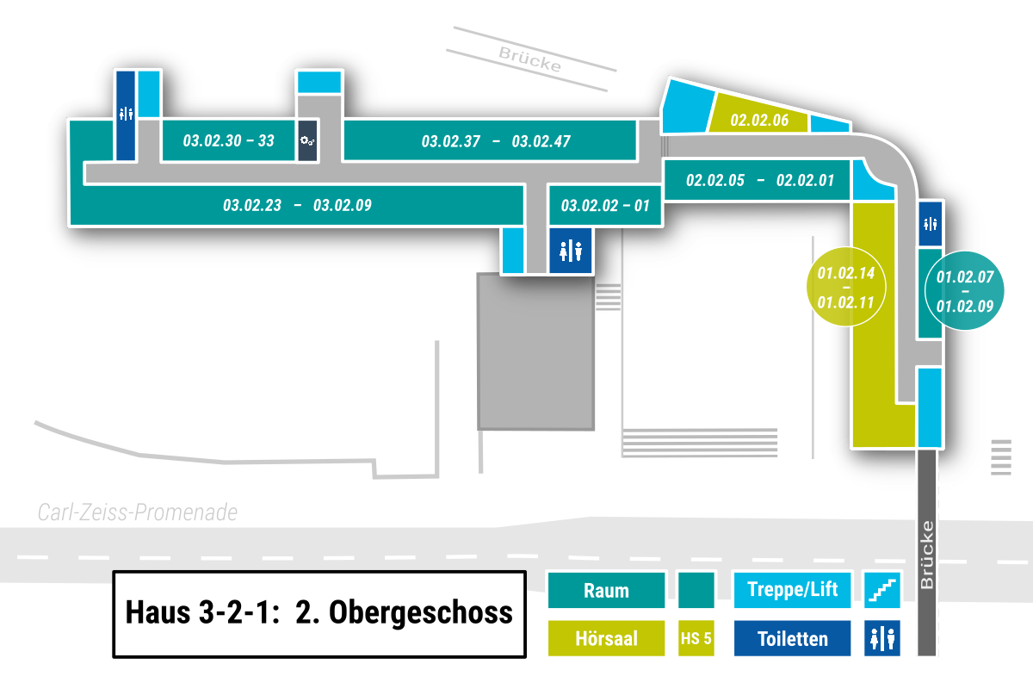

CSV-Export:
Datei -> Exportieren -> Dateityp ändern --> CSV -> Speichern unter
Dateiname Schema: cellplan_[Gebäude]-[Etage].csv
z. B. cellplan_03-00.csv
Kellergeschoss = ug
 |  |  | w |  |  |  |  |  |  | s | e
 |  |  | s |  |  |  |  |  |  | w | w |  |  |  |  |  |  |  |  |  |  |  |  |  |  | s
 |  |  | w |  |  |  |  |  |  |  | w |  |  |  |  |  |  |  |  |  |  |  |  |  |  | w |  |  |  | 06 |  |  | e
22 | 23 |  | w |  | 30 |  | 31 | 32 | 33 |  | w |  | 37 | 38 | 39 | 40 | 41 |  | 42 | 43 | 44 | 45 | 46 | 47 | w | w | w | w | w | w | w | w | w | w | w
w | w | w | w | w | w | w | w | w | w | w | w | w | w | w | w | w | w | w | w | w | w | w | w | w | w |  | 05 |  |  | 02 |  | 01 |  | w | w | w
21 | 20 | 19 |  | 18 | 17 |  |  | 16 |  | 15 | 14 |  | 13 | 12 |  | 11 | 10 | 09 |  | w |  | 02 |  | 01 |  |  |  |  |  |  |  |  |  | s |  | w
 |  |  |  |  |  |  |  |  |  |  |  |  |  |  |  |  |  |  |  | w |  |  |  |  |  |  |  |  |  |  |  |  |  |  |  | w
 |  |  |  |  |  |  |  |  |  |  |  |  |  |  |  |  |  |  | s | w |  |  |  |  |  |  |  |  |  |  |  |  |  |  | 14 | w
Speziell für Haus 3-2-1:
Jedes Haus muss separat exportiert werden. Dafür vor dem Export temporär die Zellen der jeweils anderen beiden Häuser löschen.
 |  |  |  |  |  |  |  |  |  |  |  |  |  |  |  |  |  |  | e | w |  |  |  |  |  |  |  |  |  |  |  |  |  |  |  | w
 |  |  |  |  |  |  |  |  |  |  |  |  |  |  |  |  |  |  |  |  |  |  |  |  |  |  |  |  |  |  |  |  |  |  |  | w | 07
 |  |  |  |  |  |  |  |  |  |  |  |  |  |  |  |  |  |  |  |  |  |  |  |  |  |  |  |  |  |  |  |  |  |  | 13 | w | 08
 |  |  |  |  |  |  |  |  |  |  |  |  |  |  |  |  |  |  |  |  |  |  |  |  |  |  |  |  |  |  |  |  |  |  |  | w | 09
 |  |  |  |  |  |  |  |  |  |  |  |  |  |  |  |  |  |  |  |  |  |  |  |  |  |  |  |  |  |  |  |  |  |  | 12 | w
 |  |  |  |  |  |  |  |  |  |  |  |  |  |  |  |  |  |  |  |  |  |  |  |  |  |  |  |  |  |  |  |  |  |  |  | w | w
 |  |  |  |  |  |  |  |  |  |  |  |  |  |  |  |  |  |  |  |  |  |  |  |  |  |  |  |  |  |  |  |  |  |  | 11 | w | s
 |  |  |  |  |  |  |  |  |  |  |  |  |  |  |  |  |  |  |  |  |  |  |  |  |  |  |  |  |  |  |  |  |  |  |  |  | w
 |  |  |  |  |  |  |  |  |  |  |  |  |  |  |  |  |  |  |  |  |  |  |  |  |  |  |  |  |  |  |  |  |  |  |  |  | bridge

03_02_01 - 01
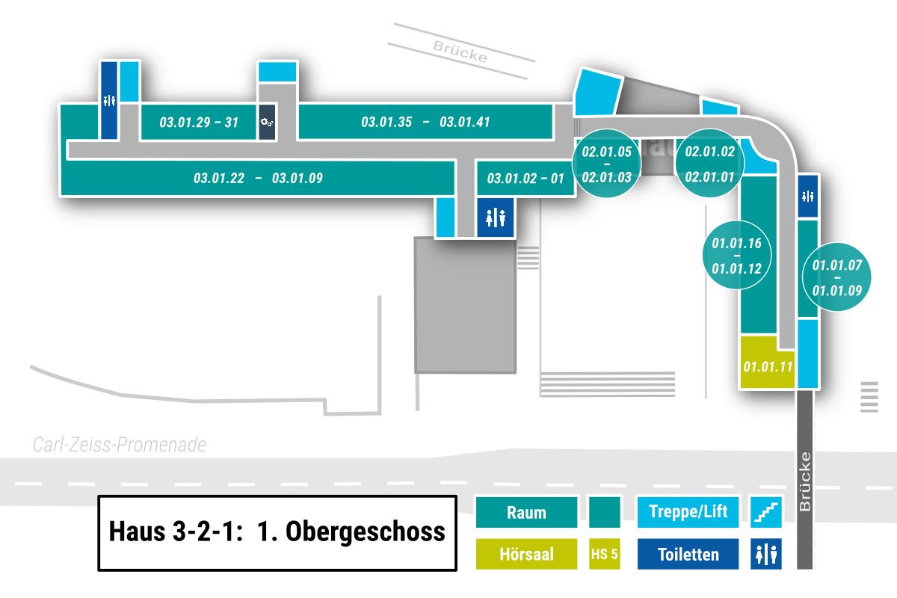

CSV-Export:
Datei -> Exportieren -> Dateityp ändern --> CSV -> Speichern unter
Dateiname Schema: cellplan_[Gebäude]-[Etage].csv
z. B. cellplan_03-00.csv
Kellergeschoss = ug
 |  |  | w |  |  |  |  |  |  | s | e
 |  |  | s |  |  |  |  |  |  | w | w |  |  |  |  |  |  |  |  |  |  |  |  |  |  | s
 |  |  | w |  |  |  |  |  |  |  | w |  |  |  |  |  |  |  |  |  |  |  |  |  |  | w |  |  |  |  |  |  | e
21 | 22 |  | w |  | 29 |  | 30 |  | 31 |  | w | 35 | 36 |  | 37 | 38 |  | 39 |  |  | 40 |  | 41 |  | w | w | w | w | w | w | w | w | w | w | w
w | w | w | w | w | w | w | w | w | w | w | w | w | w | w | w | w | w | w | w | w | w | w | w | w | w | 05 | 04 | 03 |  |  | 02 |  | 01 | w | w | w
 | 19 |  | 17 |  | 16 |  | 15 |  | 14 |  | 13 |  | 12 |  | 11 | 10 |  | 09 |  | w |  | 03 |  | 02 | 01 |  |  |  |  |  |  |  |  | s |  | w
 |  |  |  |  |  |  |  |  |  |  |  |  |  |  |  |  |  |  |  | w |  |  |  |  |  |  |  |  |  |  |  |  |  |  |  | w
 |  |  |  |  |  |  |  |  |  |  |  |  |  |  |  |  |  |  | s | w |  |  |  |  |  |  |  |  |  |  |  |  |  |  | 16 | w
Speziell für Haus 3-2-1:
Jedes Haus muss separat exportiert werden. Dafür vor dem Export temporär die Zellen der jeweils anderen beiden Häuser löschen.
 |  |  |  |  |  |  |  |  |  |  |  |  |  |  |  |  |  |  | e | w |  |  |  |  |  |  |  |  |  |  |  |  |  |  |  | w
 |  |  |  |  |  |  |  |  |  |  |  |  |  |  |  |  |  |  |  |  |  |  |  |  |  |  |  |  |  |  |  |  |  |  | 15 | w
 |  |  |  |  |  |  |  |  |  |  |  |  |  |  |  |  |  |  |  |  |  |  |  |  |  |  |  |  |  |  |  |  |  |  | 14 | w | 07
 |  |  |  |  |  |  |  |  |  |  |  |  |  |  |  |  |  |  |  |  |  |  |  |  |  |  |  |  |  |  |  |  |  |  | 13 | w | 08
 |  |  |  |  |  |  |  |  |  |  |  |  |  |  |  |  |  |  |  |  |  |  |  |  |  |  |  |  |  |  |  |  |  |  | 12 | w | 09
 |  |  |  |  |  |  |  |  |  |  |  |  |  |  |  |  |  |  |  |  |  |  |  |  |  |  |  |  |  |  |  |  |  |  |  | w | w
 |  |  |  |  |  |  |  |  |  |  |  |  |  |  |  |  |  |  |  |  |  |  |  |  |  |  |  |  |  |  |  |  |  |  | 11 | w | s

03_02_01 - 00
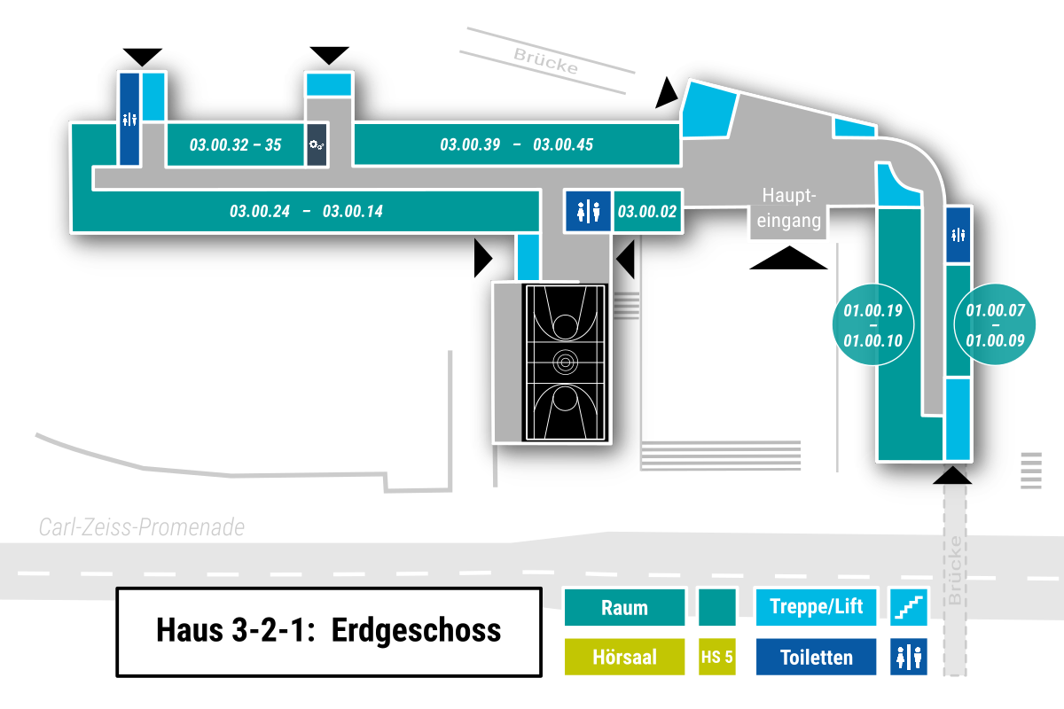

CSV-Export:
Datei -> Exportieren -> Dateityp ändern -> CSV -> Speichern unter
Dateiname Schema: cellplan_[Gebäude]-[Etage].csv
z. B. cellplan_03-00.csv
Kellergeschoss = ug
 |  |  | exit |  |  |  |  |  |  | exit
 |  |  | w |  |  |  |  |  |  | s | e
 |  |  | s |  |  |  |  |  |  | w | w |  |  |  |  |  |  |  |  |  |  |  |  |  | exit | s | w | w
 |  |  | w |  |  |  |  |  |  |  | w |  |  |  |  |  |  |  |  |  |  |  |  |  |  |  |  | w |  |  |  |  | e
 | 24 |  | w |  | 32 |  | 33 | 34 | 35 |  | w |  | 39 | 40 | 41 | 42 |  |  | 43 |  |  | 44 | 45 |  |  |  |  | w | w | w | w | w | w | w | w
22 | w | w | w | w | w | w | w | w | w | w | w | w | w | w | w | w | w | w | w | w | w | w | w | w | w | w | w | w | w | w |  |  |  | w | w | w
 |  |  | 20 |  |  |  |  | w |  |  |  |  | 17 | 16 |  |  | w |  |  | w |  |  | 02 |  |  |  |  |  |  | w |  |  |  | s |  | w
 |  |  |  |  |  |  | 19 | w | 18 |  |  |  |  |  |  | 15 | w | 14 |  | w |  |  |  |  |  |  |  |  |  | w |  |  |  |  | 19 | w
 |  |  |  |  |  |  |  |  |  |  |  |  |  |  |  |  |  | exit | s | w | w | w | exit |  |  |  |  |  |  | exit |  |  |  |  | 18 | w
Speziell für Haus 3-2-1:
Jedes Haus muss separat exportiert werden. Dafür vor dem Export temporär die Zellen der jeweils anderen beiden Häuser löschen.
 |  |  |  |  |  |  |  |  |  |  |  |  |  |  |  |  |  |  | e |  |  | w |  |  |  |  |  |  |  |  |  |  |  |  | 17 | w
 |  |  |  |  |  |  |  |  |  |  |  |  |  |  |  |  |  |  |  |  |  | 08 |  |  |  |  |  |  |  |  |  |  |  |  | 16 | w
 |  |  |  |  |  |  |  |  |  |  |  |  |  |  |  |  |  |  |  |  |  |  |  |  |  |  |  |  |  |  |  |  |  |  | 15 | w | 07
 |  |  |  |  |  |  |  |  |  |  |  |  |  |  |  |  |  |  |  |  |  |  |  |  |  |  |  |  |  |  |  |  |  |  | 14 | w | 08
 |  |  |  |  |  |  |  |  |  |  |  |  |  |  |  |  |  |  |  |  |  |  |  |  |  |  |  |  |  |  |  |  |  |  | 13 | w | 09
 |  |  |  |  |  |  |  |  |  |  |  |  |  |  |  |  |  |  |  |  |  |  |  |  |  |  |  |  |  |  |  |  |  |  | 12 | w | w
 |  |  |  |  |  |  |  |  |  |  |  |  |  |  |  |  |  |  |  |  |  |  |  |  |  |  |  |  |  |  |  |  |  |  | 10 | w | s
 |  |  |  |  |  |  |  |  |  |  |  |  |  |  |  |  |  |  |  |  |  |  |  |  |  |  |  |  |  |  |  |  |  |  |  |  | w
 |  |  |  |  |  |  |  |  |  |  |  |  |  |  |  |  |  |  |  |  |  |  |  |  |  |  |  |  |  |  |  |  |  |  |  |  | exit

03_02_01 - ug1
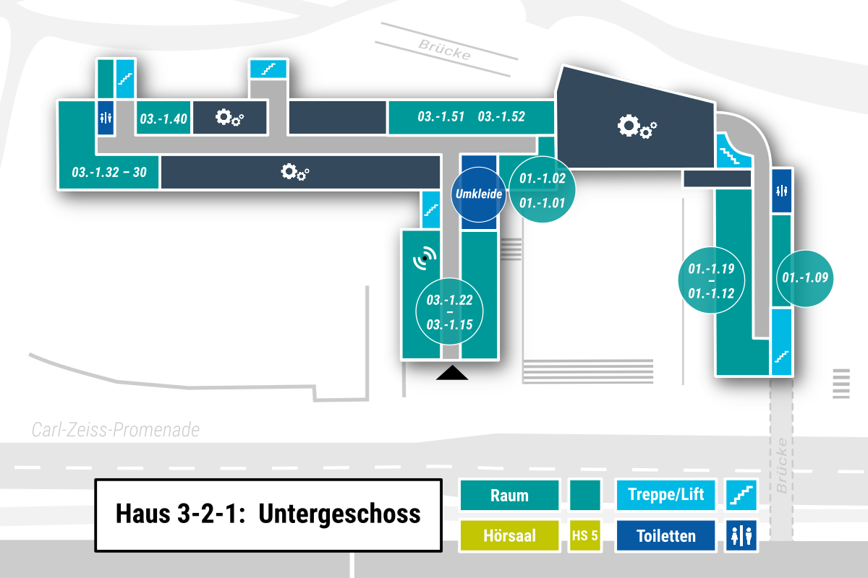

CSV-Export:
Datei -> Exportieren -> Dateityp ändern -> CSV -> Speichern unter
Dateiname Schema: cellplan_[Gebäude]-[Etage].csv
z. B. cellplan_03-00.csv
Kellergeschoss = ug
 |  |  |  |  |  |  |  |  | s | e
 |  | s |  |  |  |  |  |  | w | w
 |  | w |  |  |  |  |  |  |  | w
32 | w | w | 40 |  |  |  |  |  |  | w |  |  |  |  |  |  |  |  | 51 | 52 |  |  |  | w | w
31 | w | w | w | w | w | w | w | w | w | w | w | w | w | w | w | w | w | w | w | w | w | w | w | w | w | w
 |  |  |  |  |  |  |  |  |  |  |  |  |  |  |  |  |  |  | w |  |  | 02 | 01 | s |  | w
 |  |  |  |  |  |  |  |  |  |  |  |  |  |  |  |  |  |  | w |  |  |  |  |  |  | w
 |  |  |  |  |  |  |  |  |  |  |  |  |  |  |  |  |  | s | w |  |  |  |  |  | 19 | w
Speziell für Haus 3-2-1:
Jedes Haus muss separat exportiert werden. Dafür vor dem Export temporär die Zellen der jeweils anderen beiden Häuser löschen.
 |  |  |  |  |  |  |  |  |  |  |  |  |  |  |  |  |  | e | w |  |  |  |  |  | 18 | w
 |  |  |  |  |  |  |  |  |  |  |  |  |  |  |  |  |  |  | w |  |  |  |  |  | 17 | w
 |  |  |  |  |  |  |  |  |  |  |  |  |  |  |  |  |  | 21 | w |  |  |  |  |  | 16 | w
 |  |  |  |  |  |  |  |  |  |  |  |  |  |  |  |  |  | 22 | w |  |  |  |  |  | 15 | w
 |  |  |  |  |  |  |  |  |  |  |  |  |  |  |  |  |  |  | w |  |  |  |  |  | 14 | w | 09
 |  |  |  |  |  |  |  |  |  |  |  |  |  |  |  |  |  |  | w | 15 |  |  |  |  | 13 | w | w
 |  |  |  |  |  |  |  |  |  |  |  |  |  |  |  |  |  |  | w | 16 |  |  |  |  | w | w | s
 |  |  |  |  |  |  |  |  |  |  |  |  |  |  |  |  |  | 19 | w |  |  |  |  |  | 12
 |  |  |  |  |  |  |  |  |  |  |  |  |  |  |  |  |  |  | exit

